强身术
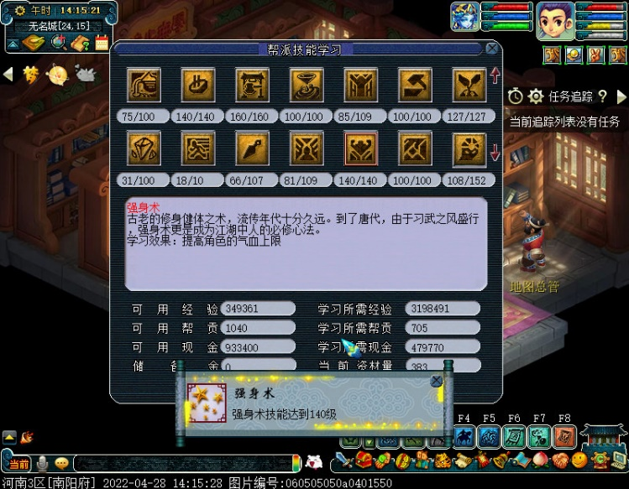
强身术学习表
当前等级 | 140 | 下一等级 | 141
可用经验 | 349361 | 所需经验 | 3198491
可用帮贡 | 1040 | 所需帮贡 | 705
可用现金 | 933400 | 所需现金 | 479770
储 备 金 | 0 | 当前资材 | 383
相差经验 | 2849130 | 相差帮贡 | -335
相差银两 | -453630 | 帮贡跑商 | -6.98
每票经验 | 186875 | 经验票数 | 15.25
每票帮贡 | 48 | 帮贡票数 | -6.98
每票银两 | 10000 | 银两票数 | -45.36
2022年04月28日完成
《2022年生活技能学习计划》

